Polinomio De Netwon
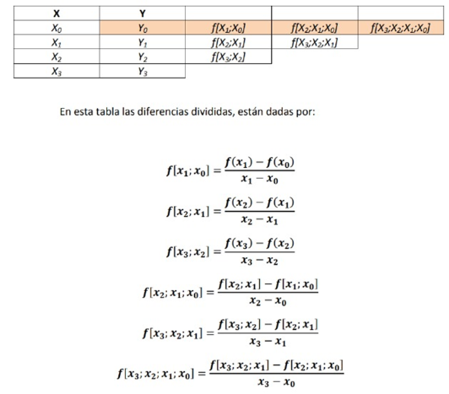
Metodo de Interpolacion Polinomial De Newton |  |  |  |  |  | Primer termino: |  | 1 |  | 1+1.7182*(x-0)+1.47635*(x-0)*(x-1)+0.8454666*(x-0)*(x-1)*(x-2)
 |  |  |  |  |  | Segundo Termino: |  | 1.7182 | * (x-0)
Xi | Yi |  |  |  |  | Tercer Termino: |  | 1.47635 | *(x-0)"* (x-1)
0 | 1 | 1.7182 | 1.47635 | 0.84546666667 |  | Cuarto Termino: |  | 0.84546666667 | *(x-0)"* (x-1)"*(x-2)
1 | 2.7182 | 4.6709 | 4.01275
2 | 7.3891 | 12.6964 |  |  |  | Rta: | 0.8454666x^3-1.0600498x^2+1.9327832x+1
3 | 20.0855

 |  |  |  |  | //COMO HAGO PARA QUE EL EXCEL ME RESUELVA POLINOMIOS????
 |  |  |  |  | //Con Symbolab
 |  |  |  |  | Se escribe con Coma en symbo

